Oppgave 8
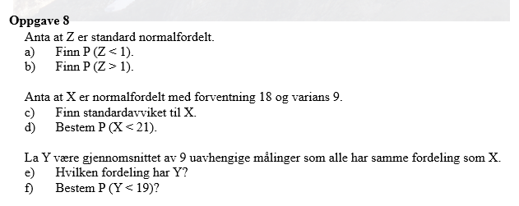
Z~N(0,1)
a) P(Z<1)=P(Z≤1)= | 0.841
b) P(Z>1)=1-P(Z≤1)= | 0.159

c) SD(X)=rot(Var(X))=3, og X~N(18, 3)
d) P(X<21)=P(X≤21)= | 0.841

e) Y er normalfordelt og E(Y)=E(X)=18, SD(Y)=SD(X)/rot(9)=3/3=1
Y~N(18, 1)
f) P(Y<19)=P(Y≤19)= | 0.841

